기기 중복 사용 금지 정책
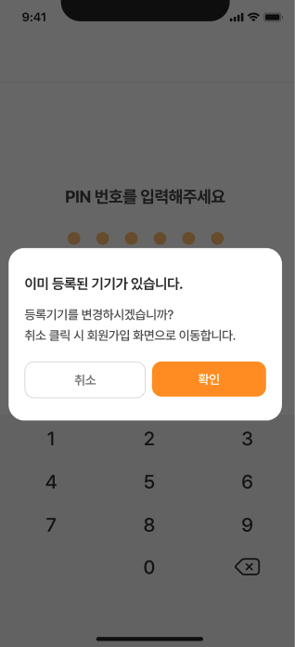
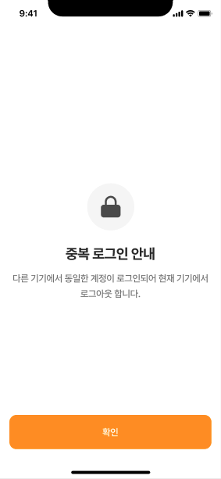
순서 | 절차 개요 | 상세 설명
1 | 기기고유번호 발급 | 회원마다 고유한 12자리 난수를 발급하여 기기 식별. 새로운 기기에 회원가입 또는 최초 로그인 시 회원번호와 함께 기기고유번호를 Local Storage에 저장. | 중복 기기 등록 팝업 | 중복 로그인 화면
2 | 로그인 시 기기 확인 | 로그인 시 Local Storage의 회원번호와 기기고유번호를 서버에 전달. 서버에 회원별로 저장된 기기고유번호와 비교. 일치 시 로그인 허용, 불일치 시 중복 기기 등록 팝업 표시 후 본인인증 진행하여 기기고유번호 재발급 진행.
3 | 로그인 유지 | 로그인 성공 시 JWT 토큰 발급. 토큰에 기기고유번호를 포함하여 모든 API 호출 시 서버에서 검증.
4 | 중복 로그인 차단 | 다른 기기에서 로그인 시 기기고유번호 변경. 이때 로그인이 되어있던 기존 기기에서 JWT 토큰검증을 통해 중복 로그인으로 식별되어 중복 로그인 화면 표시 후 확인버튼 클릭 시 회원가입 화면으로 이동.

